Уравнение 1
x^2=tg(0,4x + 0,4)

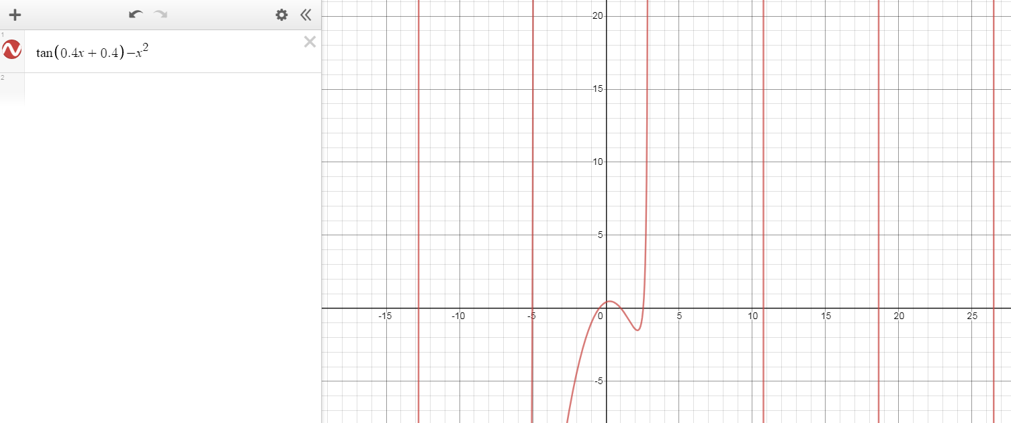

 | X1 є [-1; 0], X2 є [1; 2], X3 є [2; 3], Xk є [10 + (πk) / 0,4; 11 + (πk) / 0,4], k є Z, k ≠ -1

